PUTARAN PERTAMA
ALGORITMA AES

Plaintext | kelompok 5
Kunci | informatika
Algoritma | AES 128 bit -> 16 byte

 | k | m | 5 | null |  | i | r | i | null
 | e | p | null | null |  | n | m | k | null
 | l | o | null | null |  | f | a | a | null
 | o | k | null | null |  | o | t | null | null

 |  | Konversi Teks Ke Hexadecimal

 | 6b | 6d | 7 | 00 |  | 69 | 72 | 69 | 00
 | 65 | 70 | 00 | 00 |  | 6e | 6d | 6b | 00
 | 6c | 6f | 00 | 00 |  | 66 | 61 | 61 | 00
 | 6f | 6b | 00 | 00 |  | 6f | 74 | 00 | 00

 | Konversi HExaDecimal ke Biner

 | 01101011 | 01101101 | 00000111 | 00000000 |  | 01101001 | 01110010 | 01101001 | 00000000
 | 01100101 | 01110000 | 00000000 | 00000000 |  | 01101110 | 01101101 | 01101011 | 00000000
 | 01101100 | 01101111 | 00000000 | 00000000 |  | 01100110 | 01100001 | 01100001 | 00000000
 | 01101111 | 01101011 | 00000000 | 00000000 |  | 01101111 | 01110100 | 00000000 | 00000000

 | Initial Round XoR

k | 01101011 | XoR | 01101001 | = | 00000010 | 5 | 00000111 | XoR | 01101001 | = | 01011010 |  | Hasil | 00000010 | 00011111 | 01011010 | 00000000
e | 01100101 | XoR | 01101110 | = | 00001011 |  | 00000000 | XoR | 01101011 | = | 01101011 |  |  | 00001011 | 00011101 | 01101011 | 00000000
l | 01101100 | XoR | 01100110 | = | 00001010 |  | 00000000 | XoR | 01100001 | = | 01100001 |  |  | 00001010 | 00001110 | 01100001 | 00000000
o | 01101111 | XoR | 01101111 | = | 00000000 |  | 00000000 | XoR | 00000000 | = | 00000000 |  |  | 00000000 | 00011111 | 00000000 | 00000000

m | 01101101 | XoR | 01110010 | = | 00011111 |  | 00000000 | XoR | 00000000 | = | 00000000 |  | Hasil Hexa | 2 | 1F | 5A | 0
p | 01110000 | XoR | 01101101 | = | 00011101 |  | 00000000 | XoR | 00000000 | = | 00000000 |  |  | B | 1D | 6B | 0
o | 01101111 | XoR | 01100001 | = | 00001110 |  | 00000000 | XoR | 00000000 | = | 00000000 |  |  | A | E | 61 | 0
k | 01101011 | XoR | 01110100 | = | 00011111 |  | 00000000 | XoR | 00000000 | = | 00000000 |  |  | 0 | 1F | 0 | 0

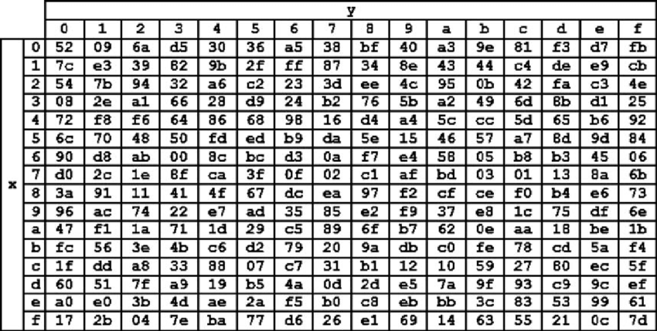
 | Hasil XoR |  |  |  |  |  |  |  |  | Tabel S -BOX
 | 32 | 1F | 5A | 00
 | 42 | 1D | 6B | 00
 | 41 | 45 | 61 | 00
 | 00 | 1F | 00 | 00

 | Proses Sub-bytes menggunakan tabel S-Box

 | a1 | cb | 46 | 52
 | f6 | de | 05 | 52
 | f8 | 11 | d8 | 52
 | 52 | cb | 68 | 52

 |  | Proses Shift Rows

 | a1 | cb | 46 | 52 | Baris 1 Tidak digeser
 | f6 | de | 05 | 52 | Geser 1
 | f8 | 11 | d8 | 52 | Geser 2
 | 52 | cb | 68 | 52 | Geser 3

 |  | Hasil Shift Rows

 | a1 | cb | 46 | 52
 | de | 05 | 52 | f6
 | d8 | 52 | f8 | 11
 | 52 | 52 | cb | 68

 | Proses Mix Column

 | 02 | 03 | 01 | 01 |  | a1 | cb | 46 | 52
 | 01 | 02 | 03 | 01 | * | de | 05 | 52 | f6 |  | =
 | 01 | 01 | 02 | 03 |  | d8 | 52 | f8 | 11
 | 03 | 01 | 01 | 02 |  | 52 | 52 | cb | 68

 | 00000010 | 00000011 | 00000001 | 00000001 |  | 10100001 | 11001011 | 01000110 | 01010010 |  |  | 10100011 | 11001000 | 01000111 | 01010011
 | 00000001 | 00000010 | 00000011 | 00000001 | * | 11011110 | 00000101 | 01010010 | 11110110 |  | = | 11011111 | 00000111 | 01010001 | 11110111
 | 00000001 | 00000001 | 00000010 | 00000011 |  | 11011000 | 01010010 | 11111000 | 00010001 |  |  | 11011001 | 01010011 | 11111010 | 00010010
 | 00000011 | 00000001 | 00000001 | 00000010 |  | 01010010 | 01010010 | 11001011 | 01101000 |  |  | 01010001 | 01010011 | 11001010 | 01101010

 | Konversi Hexa
 | A3 | C8 | 47 | 53
 | DF | 07 | 51 | F7
 | D9 | 53 | FA | 12
 | 51 | 53 | CA | 6A

 | Hasil putaran pertama adalah
 | A3 DF D9 51 | C8 07 53 53 | 47 51 FA CA | 53 F7 12 6A

 | Lanjut putaran selanjut nya

PUTARAN KEDUA
 |  |  |  | Algoritma DES

 | Konversi Teks Ke Hexadecimal

A3 | C8 | 47 | 53 |  | 69 | 72 | 69 | 00
DF | 7 | 51 | F7 |  | 6e | 6d | 6b | 00
D9 | 53 | FA | 12 |  | 66 | 61 | 61 | 00
51 | 53 | CA | 6A |  | 6f | 74 | 00 | 00

Konversi HExaDecimal ke Biner

10100011 | 11001000 | 01000111 | 01010011 |  | 01101001 | 01110010 | 01101001 | 00000000
11011111 | 00000111 | 01010001 | 11110111 |  | 01101110 | 01101101 | 01101011 | 00000000
11011001 | 01010011 | 11111010 | 00010010 |  | 01100110 | 01100001 | 01100001 | 00000000
01010001 | 01010011 | 11001010 | 01101010 |  | 01101111 | 01110100 | 00000000 | 00000000

Initial Round XoR

10100011 | XoR | 01101001 | = | 11001010 |  | 11001000 | XoR | 01110010 | = | 10111010 |  | Hasil | 11001010 | 10111010 | 00101110 | 01010011
11011111 | XoR | 01101110 | = | 10110001 |  | 00000111 | XoR | 01101101 | = | 01101010 |  |  | 10110001 | 01101010 | 00111010 | 11110111
11011001 | XoR | 01100110 | = | 10111111 |  | 01010011 | XoR | 01100001 | = | 00110010 |  |  | 10111111 | 00110010 | 10011011 | 00010010
01010001 | XoR | 01101111 | = | 00111110 |  | 01010011 | XoR | 01110100 | = | 00100111 |  |  | 00111110 | 00100111 | 11001010 | 01101010

01000111 | XoR | 01101001 | = | 00101110 |  | 01010011 | XoR | 00000000 | = | 01010011 |  | Hasil Hexa | CA | BA | 2E | 53
01010001 | XoR | 01101011 | = | 00111010 |  | 11110111 | XoR | 00000000 | = | 11110111 |  |  | B1 | 6A | 3A | F7
11111010 | XoR | 01100001 | = | 10011011 |  | 00010010 | XoR | 00000000 | = | 00010010 |  |  | BF | 32 | 9B | 12
11001010 | XoR | 00000000 | = | 11001010 |  | 01101010 | XoR | 00000000 | = | 01101010 |  |  | 3E | 27 | CA | 6A

Hasil XoR
CA | BA | 2E | 53
B1 | 6A | 3A | F7
BF | 32 | 9B | 35
3E | 27 | 34 | 6A


Proses Sub-bytes menggunakan tabel S-Box

10 | c0 | b6 | 6c
04 | 51 | d0 | 5d
3e | 6c | 10 | e5
0f | a8 | ee | b8

 | Proses Shift Rows

10 | c0 | b6 | 6c | Baris 1 Tidak digeser
04 | 51 | d0 | 5d | Geser 1
3e | 6c | 10 | e5 | Geser 2
0f | a8 | ee | b8 | Geser 3

 | Hasil Shift Rows
05 | f6 | 4e | 50
51 | d0 | 5d | 04
10 | e5 | 3e | 6c
b8 | 0f | a8 | ee

Proses Mix Column

02 | 03 | 01 | 01 |  | 05 | f6 | 4e | 50
01 | 02 | 03 | 01 | * | 51 | d0 | 5d | 04
01 | 01 | 02 | 03 |  | 10 | e5 | 3e | 6c
03 | 01 | 01 | 02 |  | b8 | 0f | a8 | ee

00000010 | 00000011 | 00000001 | 00000001 |  | 00000101 | 11110110 | 01001110 | 01010000 |  |  | 00000111 | 11110101 | 01001111 | 01010001
00000001 | 00000010 | 00000011 | 00000001 | * | 01010001 | 11010000 | 01011101 | 00000100 |  | = | 01010000 | 11010010 | 01011110 | 00000101
00000001 | 00000001 | 00000010 | 00000011 |  | 00010000 | 11100101 | 00111110 | 01101100 |  |  | 00010001 | 11100100 | 00111100 | 01101111
00000011 | 00000001 | 00000001 | 00000010 |  | 10111000 | 00001111 | 10101000 | 11101110 |  |  | 10111011 | 00001110 | 10101001 | 11101100

Konversi Hexa
07 | F5 | 4F | 51
50 | D2 | 5E | 5
11 | E4 | 3C | 6F
BB | E | A9 | EC

Hasil putaran kedua adalah
07 50 11 BB| F5 D2 E4 E | 4F 5E 3C A9 | 51 5 6F EC

Lanjut putaran selanjut nya

